概要図
１．処理概要

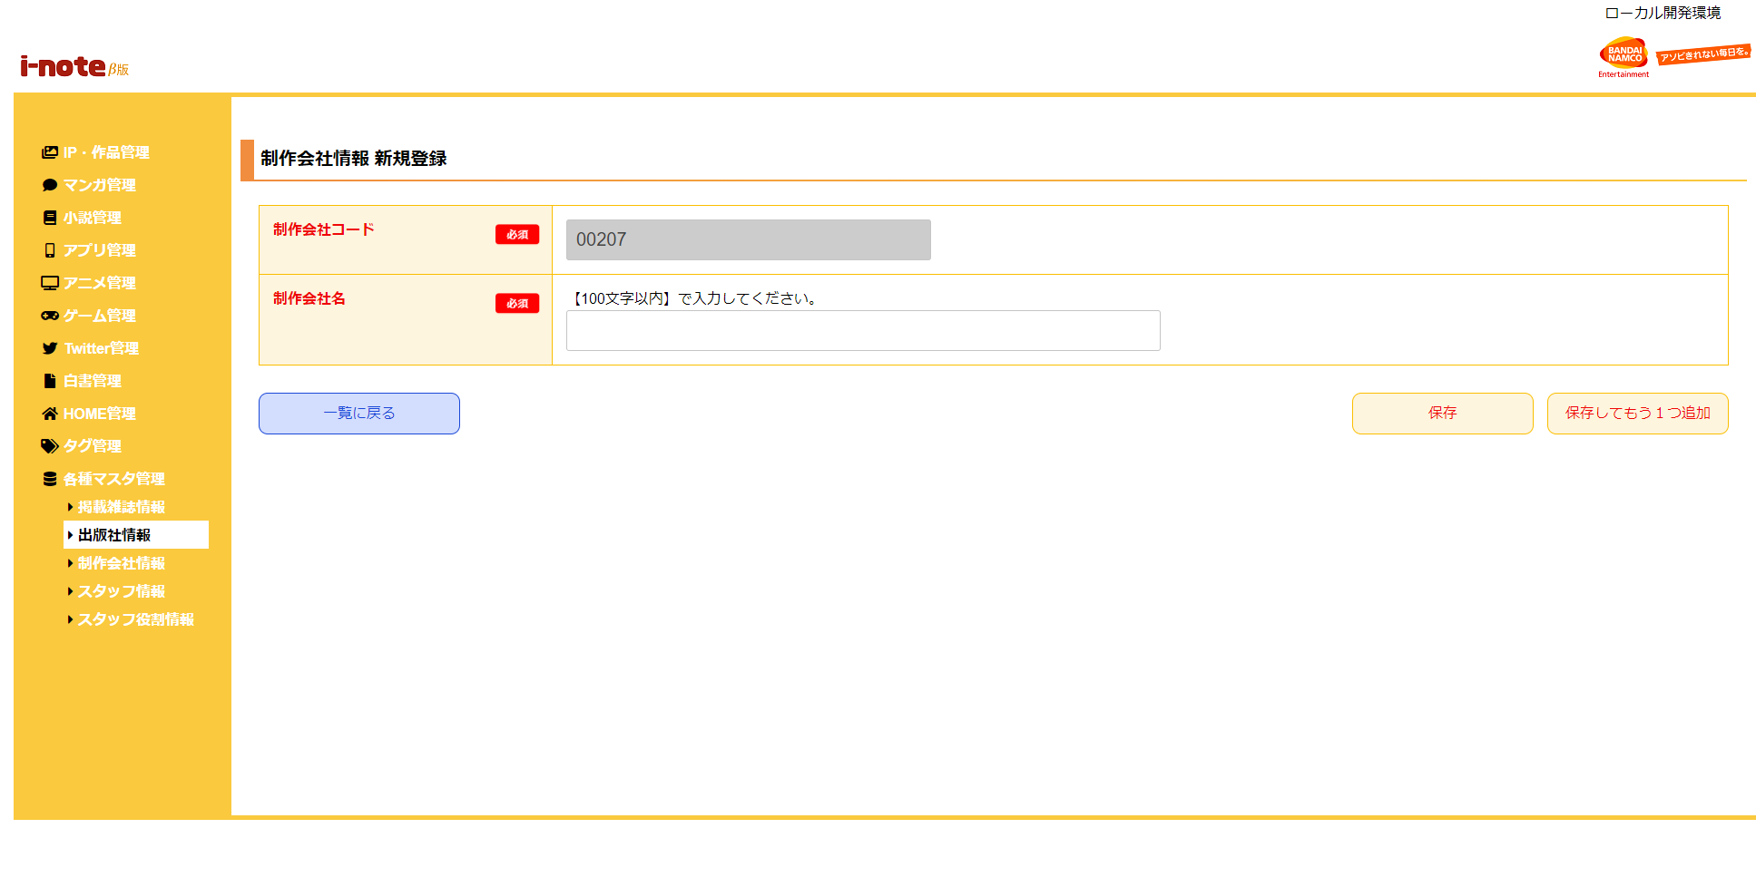
 | 初期表示
 |  | [1] | 制作会社情報 新規登録情報入力領域
 |  |  | 領域説明： | 制作会社マスタ新規登録に必要な情報を入力する。
１
 |  |  | 要素名 |  | 説明
 |  |  | 制作会社コード |  | 制作会社コード、半角数字5桁を自動発行する。
 |  |  | 制作会社名 |  | 制作会社名を100文字以内で入力する。

2
 |  | [2] | ボタン表示領域
 |  |  | 領域説明： | 制作会社情報一覧画面への戻り遷移、制作会社マスタへの登録を行う。

 |  |  | 要素名 |  | 説明
 |  |  | 一覧に戻るボタン |  | 制作会社情報 一覧画面に遷移する。
 |  |  | 保存ボタン |  | 入力された情報を制作会社マスタに登録し、制作会社情報 一覧画面に遷移する。
 |  |  | 保存してもう1つ追加ボタン |  | 入力された情報を制作会社マスタに登録し、制作会社情報 新規登録画面に遷移する。

